Tabelle1
Gewünschte Standposition
Datum | 2022-02-01
Name
21.-23.10.2022
Kontakt:
spielefest@acv.at
+43-1-26069-00, Daniela Altermann (DW 3708)
Ansprechpartner vor Ort
Telefon
E-Mail

RECHNUNGSANSCHRIFT

Firma / Institution
UID Nummer
Telefon
E-Mail
Adresse

GREEN-MEETING-VEREINBARUNG

Wir verpflichten uns, folgenden Anforderungen der Veranstaltung nachzukommen: Wir bewirten keine Standbesucher An unserem Stand gibt es keine Produktverkostungen Am Stand anfallender Abfall wird nach den Vorgaben des Abfallmanagementsystems entsorgt.
Voraussichtich anfallende Abfallarten:
Wir verteilen Give-Aways (andere als Produktmuster):
 | Wenn JA: Give-Aways erzeugen keine großen Abfallmengen (z.B. Getränke- Einwegverpackungen) oder gefährliche Abfälle (z.B. Produkte mit Batterien oder Akkus)
Die von uns mitgebrachten und verwendeten Materialien zur Gestaltung des Standes (Ständer, Roll ups, Dekoration, etc.) sind wiederverwendbar und werden wiederverwendet.
Zusätzlich treffen wir folgende Vereinbarung (optional):
Im Sinne der Ressourcenschonung und Abfallvermeidung verringern wir die Abgabe von Drucksorten mit folgenden Maßnahmen:
Unsere Give Aways sind aus umweltfreundlichen oder natürlichen Materialien oder mit einem Gütesiegel (Umweltzeichen, Bio-Siegel, Fair Trade Siegel...) ausgezeichnet. Folgende Give Aways verwenden wir:

DATENSCHUTZ

Einwilligung in die Weitergabe von personenbezogenen Daten an unsere Partnerunternehmen. Um Ihre Veranstaltung bestmöglich abwickeln zu können, arbeiten wir mit Partnerunternehmen, die weitere Leistungen wie z.B. Catering, Standbauleistungen, Werbeflächen und Beschilderung, Event bzw. Medientechnik, Logistik usw. (vgl. beiliegendes Partnersheet sowie www.acv.at/planen/partner) anbieten. Dazu ist aus datenschutzrechtlichen Gründen Ihre Einwilligung erforderlich, um die wir Sie hiermit bitten. Die Einwilligung können Sie jederzeit mit Wirkung für die Zukunft widerrufen. Ich bin damit einverstanden, dass die Internationales Amtssitz und Konferenzzentrum Wien, AG meine hier angeführten personenbezogenen Daten speichert, verarbeitet und an die im beiliegenden Partnersheet genannten Partnerunternehmen (vgl. auch www.acv.at/planen/partner) zu dem Zweck weitergibt, dass diese mir eigene Zusatzleistungen wie z.B. Catering, Standbauleistungen, Werbeflächen und Beschilderung, Event bzw. Medientechnik, Logistik usw. anbieten können. Weiters bin ich damit einverstanden, dass meine hier angeführten personenbezogenen Datei gespeichert, verarbeitet und an Shop-Betreiber, Medienpartner und andere Teilnehmer des Spielefestes zu dem Zweck weitergegeben werden, damit das Spielefest und dessen Unterhaltsprogramm beworben und abgewickelt werden kann. Diese Einwilligung zur Nutzung meiner im Rahmen unserer Geschäftsbeziehung bzw. Anbahnung unserer Geschäftsbeziehung übermittelten personenbezogenen Daten kann ich jederzeit mit Wirkung für die Zukunft widerrufen. Hierzu reicht eine E-Mail-Nachricht an datenschutz@acv.at. Die Datenschutzerklärung ist unter www.acv.at/spielefest-datenschutz.html abrufbar.

OFFIZIELLE ANMELDUNG
Wir melden uns hiermit rechtsverbindlich mit Bestellung der unten angeführten Standkosten & Zusatzleistungen, sowie unter Anerkennung der allgemeinen Teilnahmebedingungen, wie im Ausstellerleitfaden beschrieben, und der AGBs der IAKW-AG für das Spielefest vom 21.-23.10.2022 an und stimmen der o.a. Green-Meeting-Vereinbarung und den o.a. Datenschutzbedingungen zu.
Name
Datum | 2022-02-01
Unterschrift | X

FLÄCHE- & STANDBAUPAKET BESTELLFRIST 17.07.2022

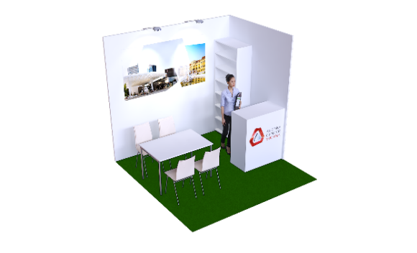
 | Preis netto | Anzahl | Total
STAND 9m² (3x3m) 1,2 | € 1,990.00 |  | € 0.00
Inkludierte Leistungen
Rückwand 2,5m Höhe inkl. Grafik Querformat 2x1m (druckfähiges PDF, 72 dpi im Ausdruckformat)
Seitenwand 2,5m Höhe
2 Spots für Grafik
1 Infopult versperrbar
1 Regal (80x40x202cm)
1 Tisch (120x80cm),4 Sesseln
Teppich - Bitte um Farbauswahl

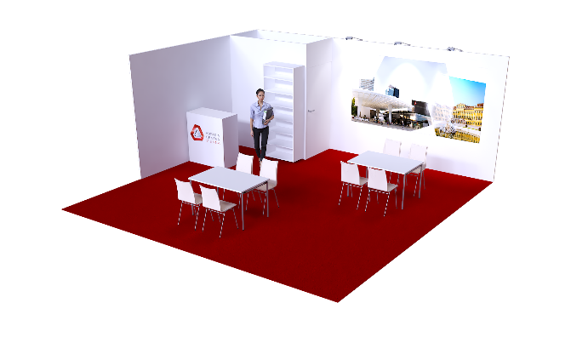
STAND 36m² (6x6m) 1,2 | € 5,910.00 |  | € 0.00
Inkludierte Leistungen
Rückwand 2,5m Höhe inkl. Grafik Querformat 3x1,5m (druckfähiges PDF, 72 dpi im Ausdruckformat)
Seitenwand 2,5m Höhe
3 Spots für Grafik
1 Infopult versperrbar
1 Regal (80x40x202cm)
2 Tisch (120x80cm),8 Sesseln
Lager versperrbar 2x1m
Teppich - Bitte um Farbauswahl

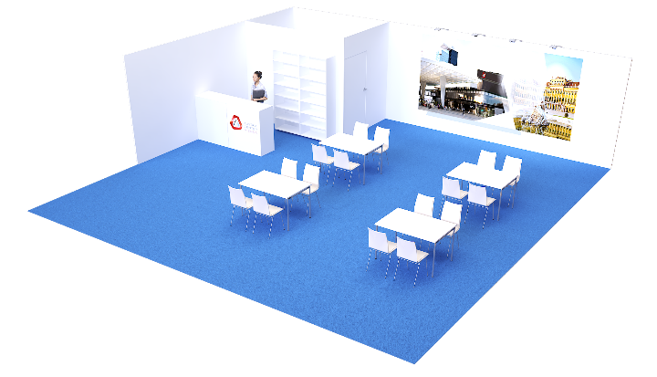
STAND 81m² (9x9m) 1,2 | € 11,280.00 |  | € 0.00
Inkludierte Leistungen
Rückwand 2,5m Höhe inkl. Grafik Querformat 4x2m (druckfähiges PDF, 72 dpi im Ausdruckformat)
Seitenwand 2,5m Höhe
4 Spots für Grafik
2 Infopulte versperrbar
2 Regale (80x40x202cm)
4 Tische (120x80cm),16 Sesseln
Lager versperrbar 3x2m
Teppich - Bitte um Farbauswahl
ZWISCHENSUMME: STANDKOSTEN |  |  | € 0.00

INDIVIDUELLER STAND AB 9m² (3x3m) 1,2 | Bitte kontaktieren Sie uns für ein individuelles Angebot!

ZUSATZLEISTUNGEN BESTELLFRIST 17.07.2022

MÖBEL 1 | Preis netto | Anzahl | Total | Lieferant
AF01 Konferenzstuhl | € 25.80 |  | € 0.00 | ACV
AF02 Barhocker | € 59.50 |  | € 0.00 | ACV
AF03 Konferenztisch (140x60) | € 48.10 |  | € 0.00 | ACV
AF04 Konferenztisch (140x60) mit Blende | € 61.30 |  | € 0.00 | ACV
AF05 Banketttisch (120x80) | € 48.10 |  | € 0.00 | ACV
AF06 Banketttisch groß (160x80) | € 48.10 |  | € 0.00 | ACV
AF07 Banketttisch rund (ø 180) | € 117.30 |  | € 0.00 | ACV
AF08 Foyertisch (78x78) | € 33.40 |  | € 0.00 | ACV
AF09 Stehtisch eckig (70x70) | € 88.30 |  | € 0.00 | ACV
AF10 Garderobenständer rund (20 Haken) für Lager | € 25.60 |  | € 0.00 | ACV
AF11 Kühlschrank niedrig | € 82.30 |  | € 0.00 | ACV
AF12 Leder-Fauteuil grau 1-Sitzer | € 87.70 |  | € 0.00 | ACV
AF13 Leder-Fauteuil grau 2-Sitzer | € 167.70 |  | € 0.00 | ACV
AF14 Schiebetürschrank | € 83.00 |  | € 0.00 | ACV
AF15 Wandregal (ca. 80x40x200) | € 75.00 |  | € 0.00 | ACV
AF16 Papierkorb | € 7.60 |  | € 0.00

STANDBAU ZUSATZBESTELLUNG ² | Preis netto | Höhe | Anzahl | Total
MB14 Seitenwandelement verklipst je lfm | € 84.00 |  |  | € 0.00
MC10 Podest 100x50cm, Höhe wählbar (50/75/95cm) | € 86.76 |  |  | € 0.00
MC12 Podest 100x100cm, Höhe wählbar (50/75/95cm) | € 97.68 |  |  | € 0.00
MC74 Wandgarderobe | € 25.68 |  |  | € 0.00

LICHT ² | Preis netto | Anzahl | Total | Lieferant
MD20 Spot SYMA-Solo | € 44.04 |  | € 0.00 | SYMA
MD22 HQI 70W Ausleger | € 75.60 |  | € 0.00 | SYMA
MD 70C HQI Strahler | € 99.12 |  | € 0.00 | SYMA

GRAFIK 1 | Preis netto | Grafikanzahl | Total
AH24 Grafische Gestaltung, Brandingfläche Rückwand pro Sujet (inkl. 2 Korrekturschleifen, Formatmutationen für weitere Rückwände inbegriffen) | € 250.00 |  | € 0.00
AH25 Grafische Gestaltung Brandingfläche Infopult pro Sujet (inkl. 2 Korrekturschleifen, Formatmutationen für weitere Rückwände inbegriffen) | € 150.00 |  | € 0.00
Branding Infopult (Sujet wird vom Aussteller gestellt) | € 77.04 |  | € 0.00

PFLANZEN ² | Preis netto | Anzahl | Total | Lieferant
MP01 Ficus Benjamini | € 58.44 |  | € 0.00 | SYMA
MP02 Kentia Fächerpalme | € 58.44 |  | € 0.00 | SYMA
MP03 Kentia Fächerpalme groß | € 107.64 |  | € 0.00 | SYMA
MP04 Lorbeer Pyramide | € 67.68 |  | € 0.00 | SYMA
MP05 Bux im Gefäß | € 107.64 |  | € 0.00 | SYMA
MP06 Raumabtrennung | € 107.64 |  | € 0.00 | SYMA

PC HARDWARE ³ | Preis netto | Anzahl | Total | Lieferant
AH01 HP Notebook I7, 14" Full HD, MS WIN, MS Off., WLAN | € 250.00 |  | € 0.00 | H82

MONITORE ³ | Preis netto | Anzahl | Total | Lieferant
AH03 55" LED/ LCD Flachbildschirm, Full-HD 16:9 HDMI/VGA, USB inkl. Standfuß | € 450.00 |  | € 0.00 | ACV
AH04 86" LED/ LCD Flachbildschirm, 4K 16:9 HDMI/VGA, USB inkl. Standfuß Limitierte Sückzahl! | € 540.00 |  | € 0.00 | ACV

DRUCKER ³ | Preis netto | Anzahl | Total
AH05 A4 Laserdrucker, b/w, 1200 dpi, USB/NW | € 310.00 |  | € 0.00
AH06 A4 Farb-Laserdrucker, USB/NW, inkl. 200 Drucke (jeder weitere Druck 0,30 €) | € 390.00 |  | € 0.00
AH07 DIN A4-Papier (Packung 500 Blatt) | € 10.30 |  | € 0.00

STROM 1 | Preis netto | Anzahl | Total | Lieferant
AS01 Stromanschluss 16A, 2,2kW inkl. Stromverbrauch | € 225.20 |  | € 0.00 | ACV
AS02 Steckdose 3-fach | € 32.60 |  | € 0.00 | ACV
AS03 Stromanschluss 16A, 10kW inkl. Stromverbrauch | € 435.80 |  | € 0.00 | ACV
AS04 CEE-Sicherungsverteiler 16A | € 149.20 |  | € 0.00 | ACV
AS05 Stromanschluss 32A, 20kW inkl. Stromverbrauch | € 639.20 |  | € 0.00 | ACV
AS06 CEE-Sicherungsverteiler 32A | € 205.90 |  | € 0.00 | ACV

INTERNET ³ | Preis netto | Anzahl | Total
AH08 ACV Internet connection 1MBit – public IP/automatic assign | € 335.00 |  | € 0.00
AH09 ACV Internet connection 2MBit – public IP/automatic assign | € 402.30 |  | € 0.00
AH10 ACV Internet connection 4MBit – public IP/automatic assign | € 712.80 |  | € 0.00
AH11 ACV Internet connection 10MBit – public IP/automatic assign | € 1,696.00 |  | € 0.00
AH12 ACV Internet connection 15MBit – public IP/automatic assign | € 2,420.50 |  | € 0.00
AH13 ACV Internet connection 20MBit – public IP/automatic assign | € 3,455.50 |  | € 0.00
AH14 ACV Internet connection 30MBit – public IP/automatic assign | € 3,890.00 |  | € 0.00

PERSONAL 1,3 | Preis netto | Personenanzahl | Stunden/Person | Total
AH20 IT-Techniker - pro Stunde (bitte Stundenzahl eingeben); Mindestbuchungszeit: 4h ³ | € 90.00 |  |  | € 0.00
AH21 IT-Techniker Tagessatz (10 Stunden) ³ | € 600.00 |  |  | € 0.00
AH22 Ausstellungs-/ Standbewachtung - pro Stunde; Mindestbuchungszeit: 4h 1 | € 31.60 |  |  | € 0.00
AH23 Standbetreuung (Host, Hostessen) - pro Stunde; Mindestbuchungszeit: 4h 1 | € 37.30 |  |  | € 0.00

REINIGUNG 1 | Preis netto | Anzahl | Total | Lieferant
AR01 Standreinigung je m² - Bitte Anzahl der Tage eintragen | € 4.30 |  | € 0.00 | ACV
AR02 Grundreinigung je m² - Bitte Anzahl der Tage eintragen | € 8.40 |  | € 0.00 | ACV
AR03 Zusätzliche Müllentleerung ca. alle 3 Stunden | € 87.10 |  | € 0.00 | ACV

PARKEN1 | Preis netto | Anzahl | Total | Lieferant
AP01 Wochenparkticket für PKW | € 45.00 |  | € 0.00

KOSTEN NETTO | (Standkosten & Zusatzleistungen) |  | € 0.00
!NUR BIS 31.03.2022! -10% FRÜHBUCHER-RABATT AUF DEN M² PREIS |  |  | € 0.00
+ UMSATZSTEUER (20%) |  |  | € 0.00
ZWISCHENSUMME |  |  | € 0.00
+ VERTRAGSGEBÜHR 1% |  |  | € 0.00
KOSTEN GESAMT BRUTTO |  |  | € 0.00
Anzahlung 50% bis 14 Tage nach Bestellung und 50% bis 14.08.2022; Bei Buchung nach dem 14.08.2022 werden die vollen Kosten sofort fällig
1) Allgemeine Teilnahmebedingungen Seite B9-B16; 2) Allgemeine Teilnahmebedingungen Seite B18-B20; 3) Allgemeine Teilnahmebedingungen Seite B21-B23

